상품제안서
버팔로제로니모아웃도어양말 | 상품코드: F06566

 |  |  |  |  |  | 02-412-0044 | www.easy1.co.kr
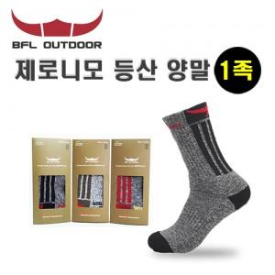

【상세/제작정보】 | 스티커부착가능 (비용별도) 2종 구성 가능

【인쇄/포장옵션】 | 기타 / 별도문의

【공급단가】 | 수량 | 100~ | 500~ | 1,000~ | 3,000~
*VAT별도 | 단가 | 4,050원 | 3,900원 | 3,750원 | 3,600원

【상품 URL】 | https://dev.easy1.co.kr:443/src/goods_detail.php?gdno=6566

